Trabajo de campo
1.1. Materiales
Nombre | Imagen | Link de consulta o factura cotización
Licencia Windows Server 2022 |  | https://www.microsoft.com/es-es/evalcenter/download-windows-server-2019
Cable de red Cat5e |  | https://www.easy.com.co/cable-patch-cord-cat-5e-utp-3-65m/p?idsku=2278511&srsltid=AfmBOor8uGBGcum9QumwU2AngyrDbKk7A_wTt5AMvZVvvPEK5za62WBfVZs
Conectores RJ45 |  | https://www.steren.com.co/plug-rj45-de-8-contactos-cat-5e-para-cable-redondo.html?srsltid=AfmBOopvj2ZzDjapzE_TOU3av0GTCTSuczoKjefJ-YUARhFdBD5Vz0JpIKg
Internet 100Mbs |  | https://www.claro.com.co/personas/servicios/servicios-hogar/internet/

1.2. Equipos y herramientas
Nombre | Imagen | Link de consulta o factura cotización
Switch TP-Link 5 puertos | 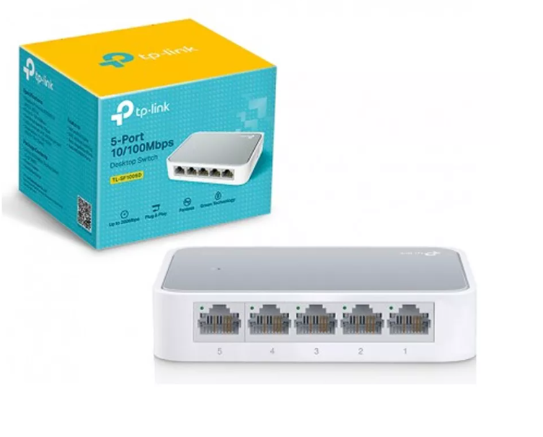 | https://www.tecnoplaza.com.co/MCO-851490990-switch-tp-link-tl-sf1005d-5-port-10100mbps-_JM?gad_source=1&gclid=CjwKCAjwtdi_BhACEiwA97y8BHBsaQB7zMYUbAKozgqLC9qX1um0OuVDsWy4YxuGBK_ttrI-NYSg1BoCHywQAvD_BwE
Computador HP ProDesk 600 G |  | https://articulo.mercadolibre.com.co/MCO-1437898919-pc-cpu-hp-prodesk-intel-core-i5-cuarta-generacion-8gb-_JM?matt_tool=19390127&utm_source=google_shopping&utm_medium=organic
router | 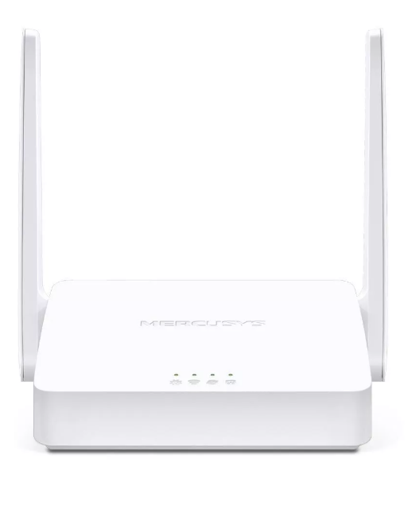 | https://www.mercadolibre.com.co/router-mercusys-mw302r-inalambrico-n-multimodo-a-300mbps/p/MCO15940039?pdp_filters=item_id%3AMCO1213131779&from=gshop&matt_tool=32927594&matt_word=&matt_source=google&matt_campaign_id=22126928795&matt_ad_group_id=173140664843&matt_match_type=&matt_network=g&matt_device=c&matt_creative=729917879990&matt_keyword=&matt_ad_position=&matt_ad_type=pla&matt_merchant_id=735127761&matt_product_id=MCO15940039-product&matt_product_partition_id=2388112038173&matt_target_id=pla-2388112038173&cq_src=google_ads&cq_cmp=22126928795&cq_net=g&cq_plt=gp&cq_med=pla&gad_source=4&gclid=CjwKCAjwtdi_BhACEiwA97y8BCkce6fDg-aj7WqD51g1Evie2Zta46v1UAT5ztimMqGq3Vsqi90uHxoClikQAvD_BwE

